상품제안서
타이틀리스트 PRO V1/V1X 3구 나무티+볼마커 골프선물세트 맞춤제작 | 상품코드: F32422

 |  |  |  |  |  |  | 02-412-0044 | www.easy1.co.kr
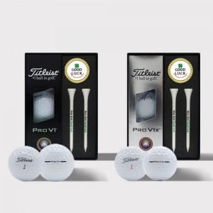

【상세/제작정보】

【인쇄/포장옵션】 | 풀칼라 / 포장지포장

【공급단가】 | 수량 | 30~ | 50~ | 100~ | 300~ | 500~
*VAT별도 | 단가 | 29,400원 | 28,910원 | 28,170원 | 27,680원 | 26,950원

【상품 URL】 | https://dev.easy1.co.kr:443/src/goods_detail.php?gdno=32422

